界面&功能
称号系统 |  |  |  | 功能规则

 | 功能入口

 | 1.主界面点击【称号】图标进入

 | 称号界面
1
3
4
 |  | 1、标题、说明 |  |  | 1、标题、说明
 |  | ▶ | 左侧显示功能名称 |  | ▶ | 左侧显示功能名称

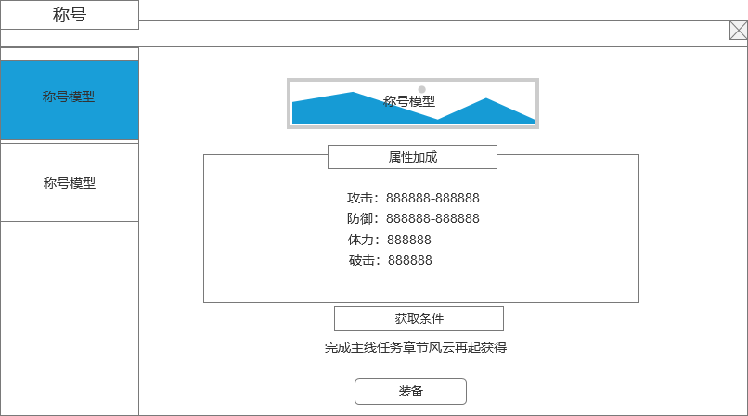
2
 |  | 2、称号模型列表 |  |  | 2、称号模型列表
 |  | ▶ | 显示称号的模型和底框 |  | ▶ | 显示称号的模型和底框
 |  | ▶ | 需要有选中效果 |  | ▶ | 需要有选中效果
5
 |  | ▶ | 称号多，列表可支持上下滑动 |  | ▶ | 称号多，列表可支持上下滑动
 |  | 3、称号模型和底框 |  |  | 3、称号模型和底框
 |  | ▶ | 显示称号的模型和底框 |  | ▶ | 显示称号的模型和底框

6
 |  | 4、关闭按钮 |  |  | 4、关闭按钮
 |  | ▶ | 点击后关闭界面 |  | ▶ | 点击后关闭界面
 |  | 5、称号属性 |  |  | 5、称号属性
 |  | ▶ | 显示称号的属性加成 |  | ▶ | 显示称号的属性加成
 |  | ▶ | 最多显示4条属性即可 |  | ▶ | 最多显示4条属性即可
 |  |  |  |  | ▶ | 称号属性获取后就加成到角色上
 |  | 6、获取条件详情 |  |  | 6、获取条件详情
 |  | ▶ | 显示该称号获取的条件 |  | ▶ | 显示该称号获取的条件

7
 |  | 7、装备按钮 |  |  | 7、装备按钮
 |  | ▶ | 如果是未装备该称号，则显示装备按钮 |  | ▶ | 如果是未装备该称号，则显示装备按钮
 | 无选框标示界面 | ▶ | 如果是已经装备了该称号，则显示装备中标签 |  | ▶ | 如果是已经装备了该称号，则显示装备中标签
 |  | ▶ | 如果还未获得该称号，则显示未获得或者不显示按钮。 |  | ▶ | 如果还未获得该称号，则显示未获得或者不显示按钮。

参考界面
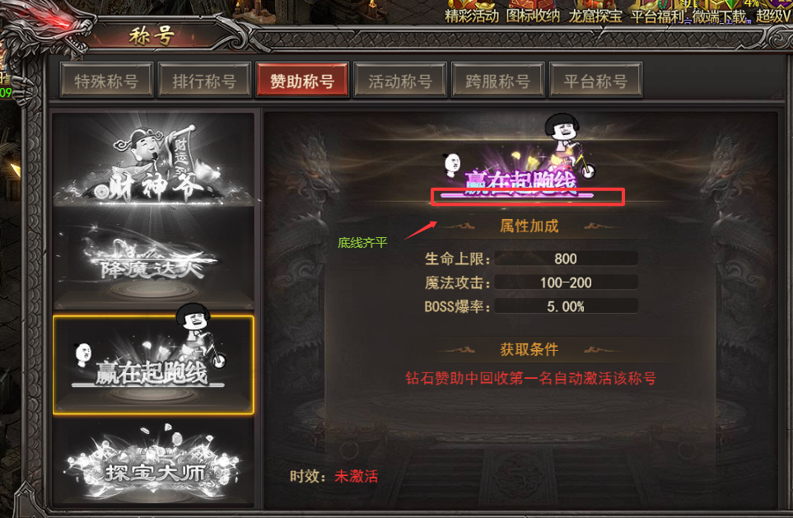
参考图

 | 参考游戏—37王者之心2

美术需求
美术需求

 | UI需求
 | 序号 | 类型 | 对应界面 | 内容描述 | 功能需求 | 备注 | 参考图
 | 1 | UI | 称号界面 | 称号界面 | 详见界面功能设计
 | 原画需求
 | 序号 | 类型 | 对应界面 | 内容描述 | 功能需求 | 备注 | 参考图
 | ICON需求
 | 序号 | 类型 | 图标需求 | 内容描述 | 功能需求 | 尺寸需求 | 参考图
 | 1 | ICON | 入口图标 | 称号
 | 动效需求
 | 序号 | 类型 | 描述 | 内容描述 | 功能需求 | 备注 | 参考图
 | 其他
 | 序号 | 类型 | 对应界面 | 内容描述 | 功能需求 | 备注 | 参考图
 | 1 |  |  | 需要根据称号名称出具体的称号 |  |  | 

